Tabelle1
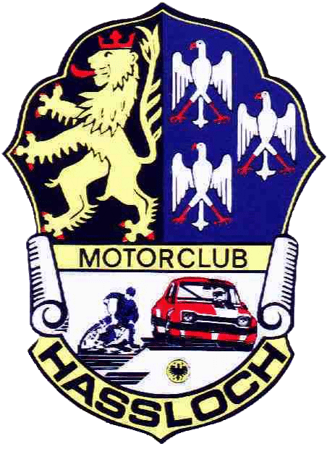

 |  |  | DMSJ Finals 22. - 23. Oktober 2022 Hockenheimring

Parkplatzreservierung für Fahrerlager
Exklusiver Wohnmobilstellplatz direkt am Kart-Slalom Parcour an der Osttribüne.
Pro Wohnmobil-/Wohnwagen Stellplatz nur 50€ für das gesamte Wochenende inkl. Strom.
Exklusiver PKW Stellplatz direkt am Kart-Slalom Parcours für 20€ für das gesamte Wochenende.

 |  |  |  |  | Bitte vollständig ausfüllen und per mail an | dmsj-finals@mc-hassloch.de |  |  | senden.

Teilnehmer:
 | Angaben zum Fahrzeug |  |  | Angaben zum Gast |  |  |  | Angaben zum Aufenthalt
Lfd. Nr. | Fahrzeugart | Amtl. Kenn-zeichen | ggf. amtl. Kenn-zeichen Anhänger | Name, Vorname | Straße, Hausnr. | PLZ | Ort | Datum Anreise tt.mm.jjjj | Datum Abreise tt.mm.jjjj | Platzgebühr 50€ WoWa 50€ WoMo 20€ PKW
1
2
3

Standplatzgebühr gesamt: |  |  |  |  |  |  |  |  |  | 0.00 €

Der Gesamtbetrag (Nenngebühr + Parkplatzgebühr) ist bis spätestens zum 14. Oktober 2022 auf das Konto des MC Haßloch e.V. im ADAC Volksbank Kur- und Rheinpfalz, IBAN: DE 54 5479 0000 0006 1006 19, mit dem Verwendungszweck „dmsj finals 2022, Name, Vorname, Klasse Teilnehmer, Kennzeichen des angemeldeten Fahrzeug“ zu überweisen. Hinweis: Eine separate Rechnungsstellung/Zahlungsaufforderung erfolgt nicht.

